1.オンボードスクリプト実施
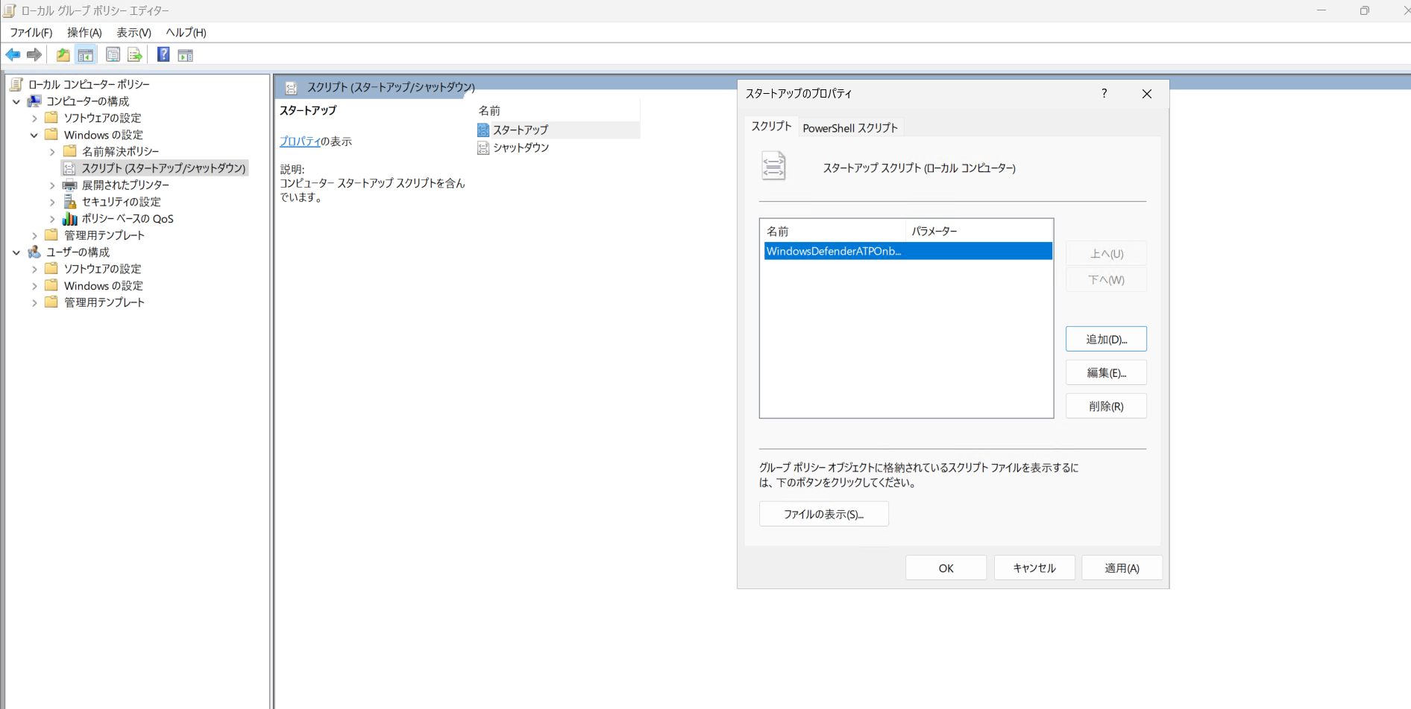
1.マスターイメージのVMにオンボードスクリプトの[WindowsDefenderATPOnboardingPackage]のZipをアップロードし、解凍します。
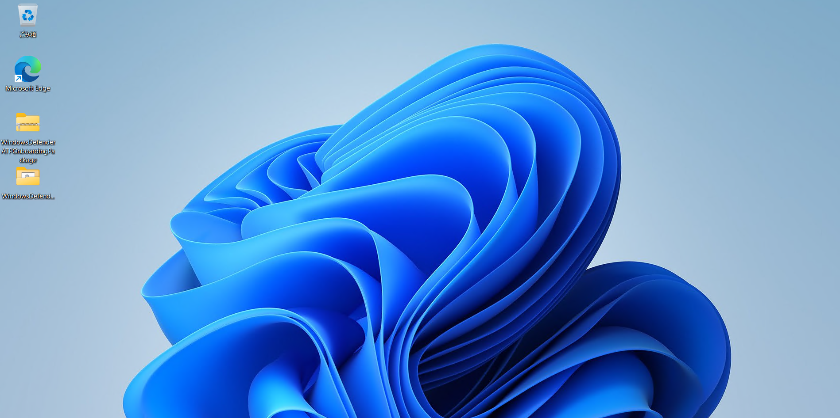

2.1にて解凍した[WindowsDefenderATPOnboardingPackage]を開き、フォルダ内の[WindowsDefenderATPOnboardingScript]をコピーし、[C:\Windows\System32\GroupPolicy\Machine\Scripts\Startup]に
ファイルをコピーします。
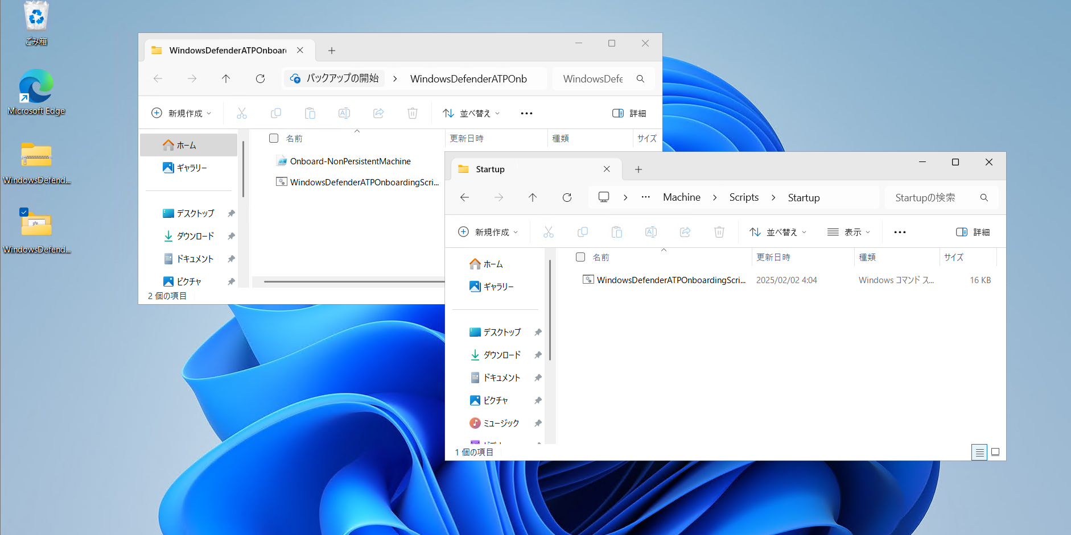

2

コピー
1

3

貼り付け

3.[ローカル グループ ポリシー エディター] ウィンドウを開き、[コンピューターの構成>Windows の設定>Scripts>Startup に移動します。
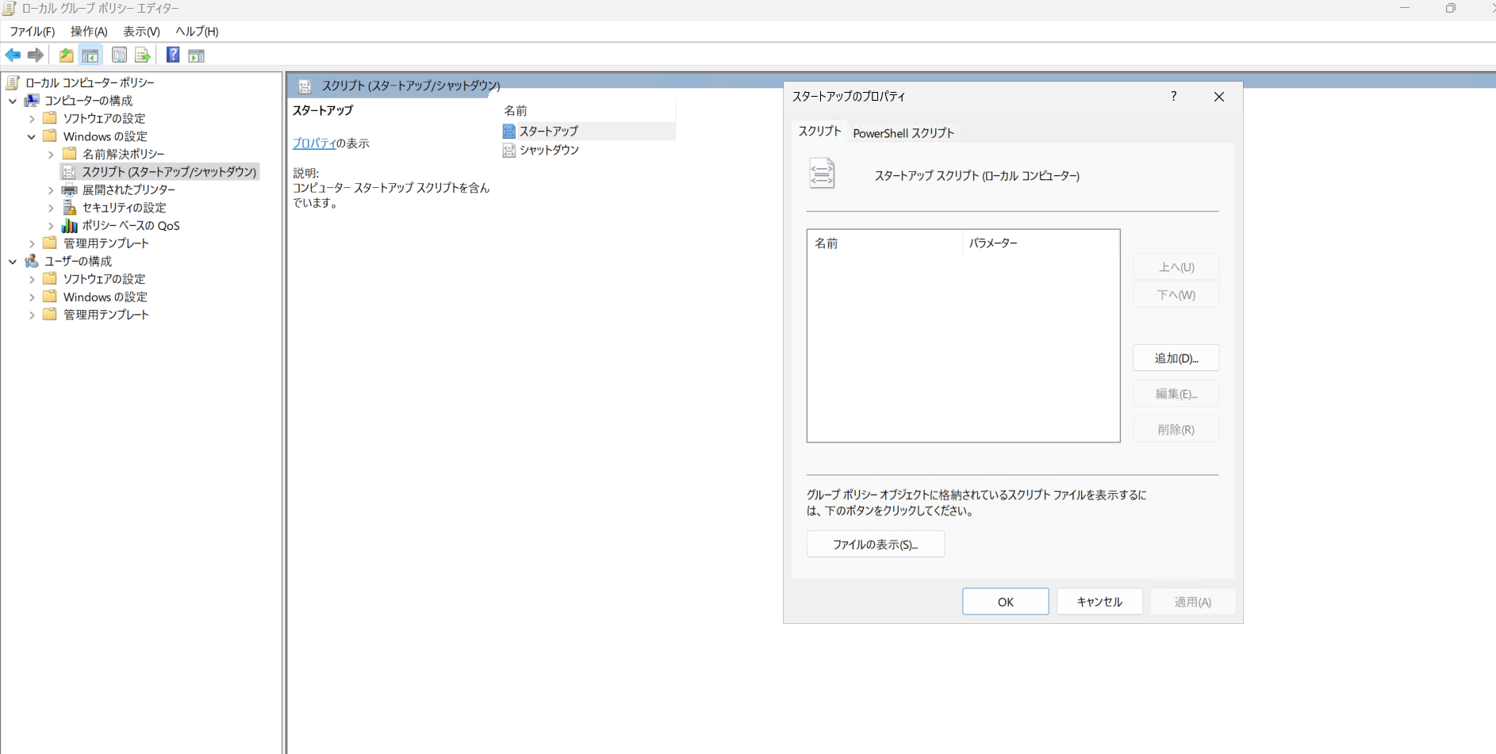

1

3
2

4.[スクリプト]のタブとなっていることを確認し、[追加]を選択します。
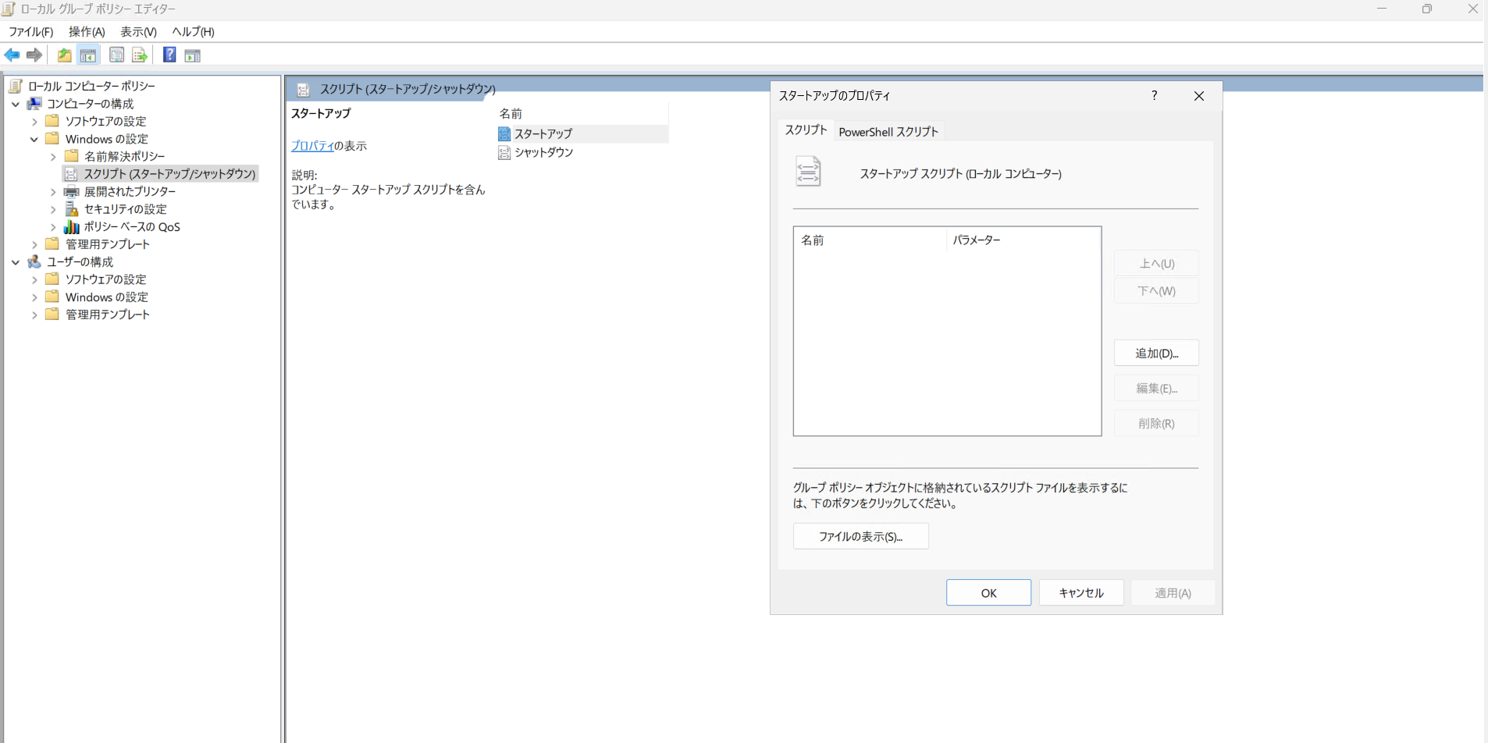

1

2

5.[参照]を選択し、2の手順にて[C:\Windows\System32\GroupPolicy\Machine\Scripts\Startup]に配置した、[WindowsDefenderATPOnboardingScript]を選択し、[開く]をクリックします。
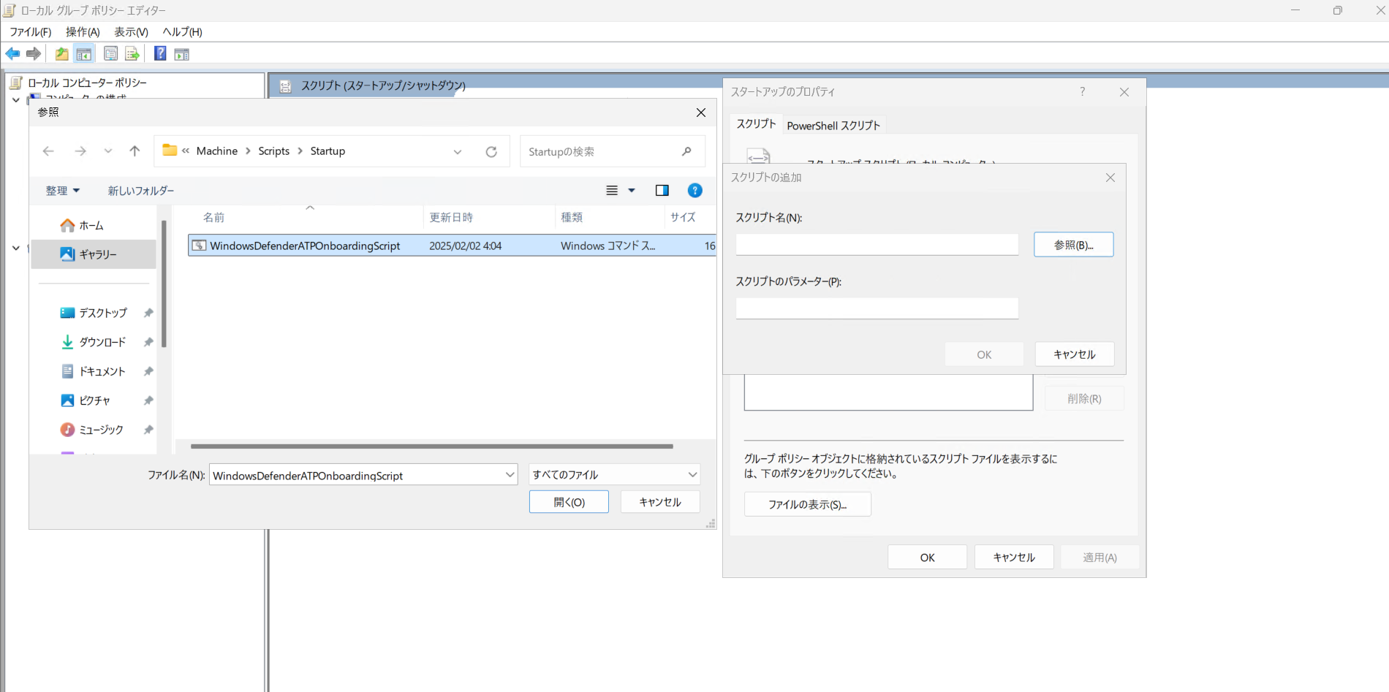

2
1

3

6.[OK]を選択します。
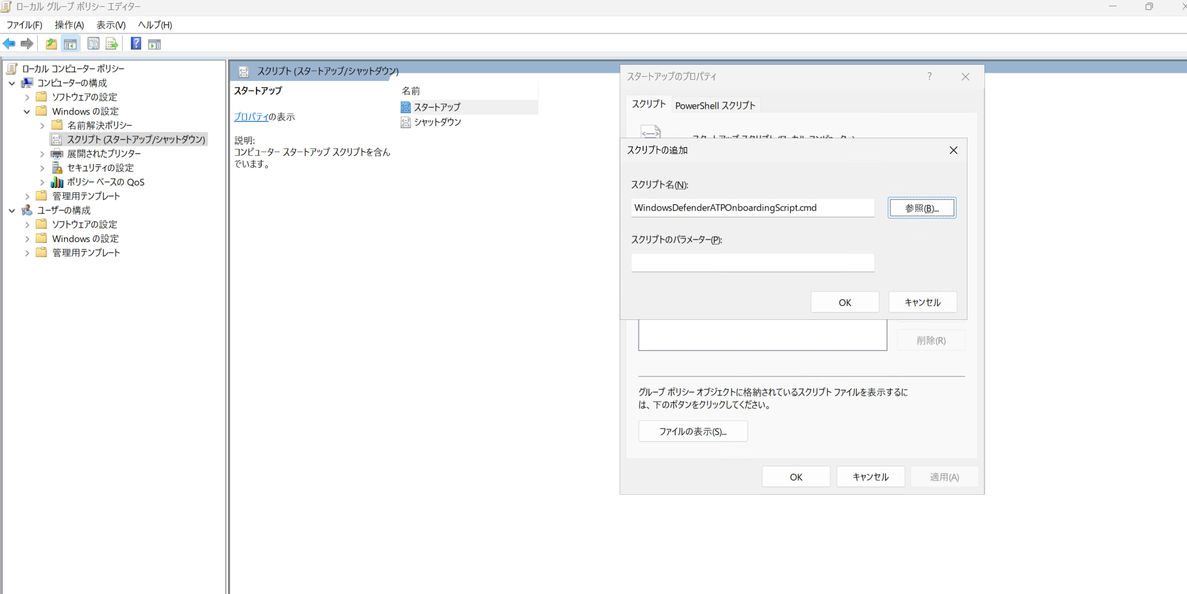

7.[OK]を選択します。

イメージ化前のMDEステータス状態
